Mockups
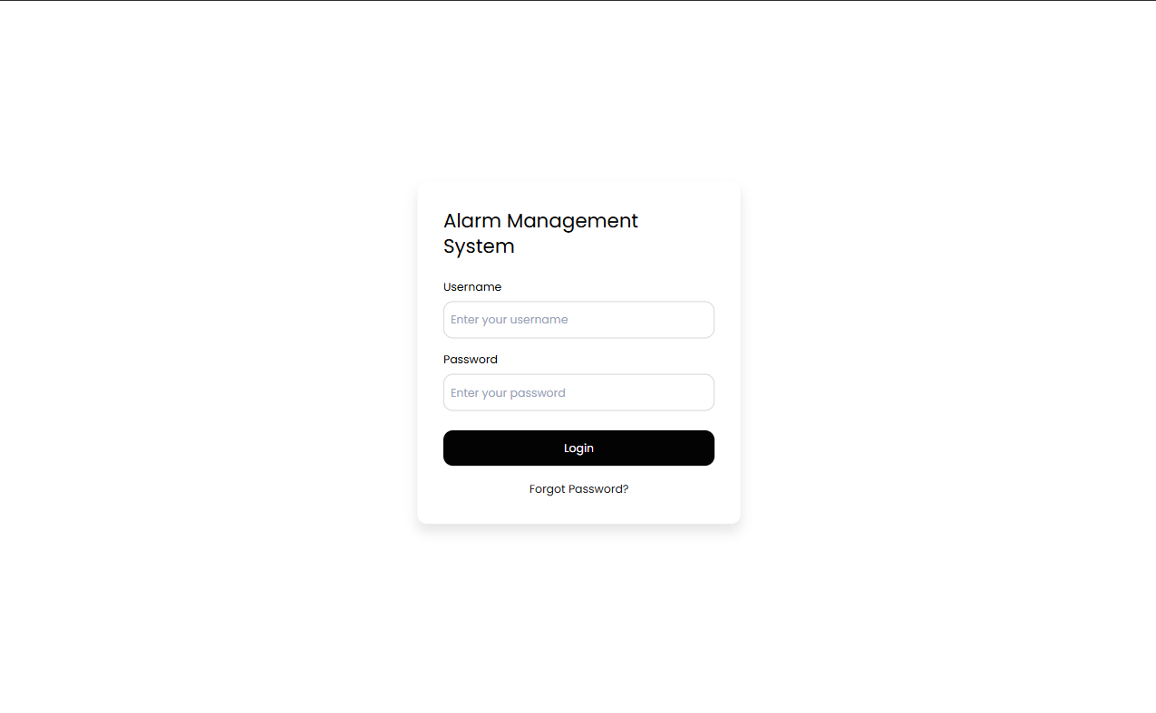
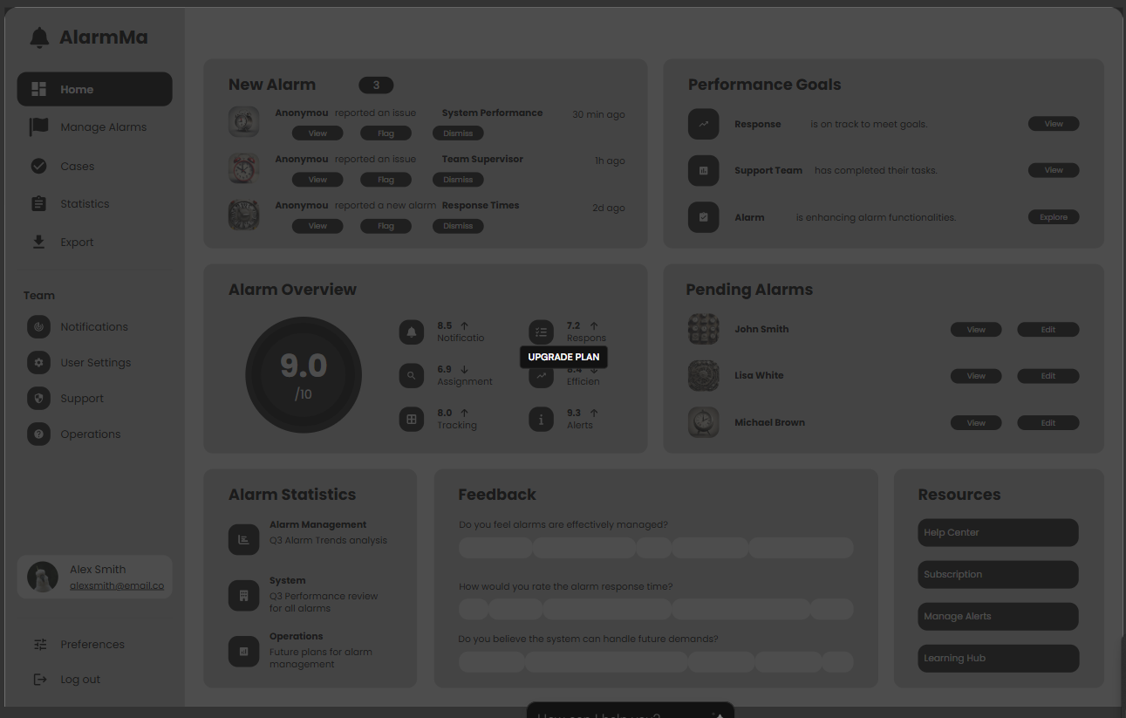
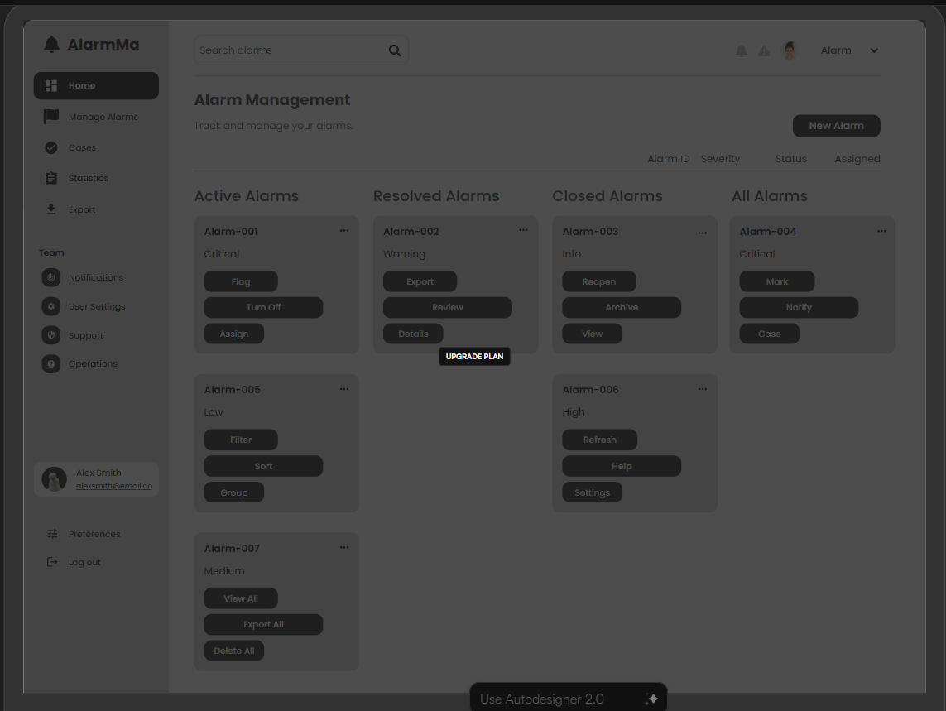
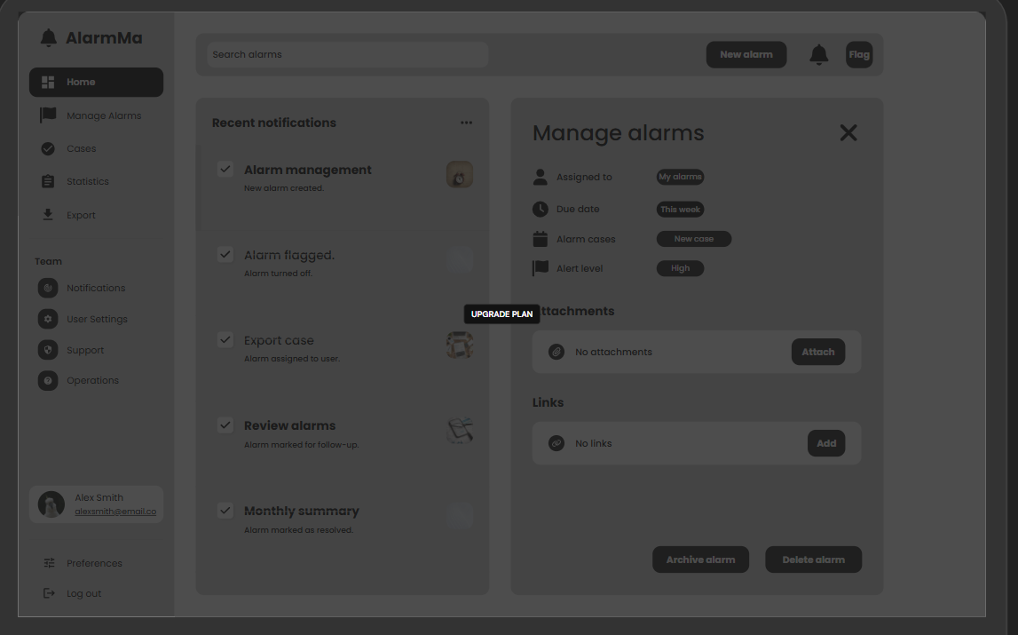
LOGIN | Home Page | Alert Management | Manage Alarms

UI-Reports
SADE Case Manager

 | Home | Cases | Alerts | Search | Reports | 90001

 | >>
Kullanıcı İşlem Kapama
01/01/2026 12:00 AM
Senaryo Özet Raporu
 |  |  | From :

Bölüm Raporu
08/01/2026 12:00 AM
 |  |  | To :

Fraud İşlem Tutarı

Real-Time Aksiyon Raporu

